物件名稱
 |  |  |  |  |  | 黎明國小加盟店(佳慶不動產有限公司)-銷售資料表 |  |  |  |  |  |  |  |  |  |  |  |  |  |  |  |  | 113年 |  | 3月 |  | 11日

現場照片 |  |  |  |  |  |  |  |  |  |  | 路線圖 |  |  |  |  |  |  |  |  | 格局圖(地形圖)
 |  |  |  |  |  |  |  |  |  |  | 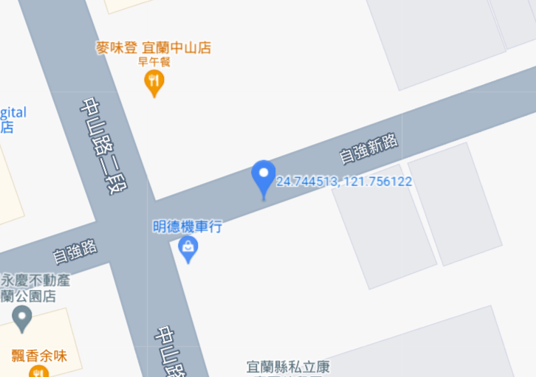

物件編號: |  |  |  |  | 案名: |  |  |  |  |  |  |  |  |  | 地址/坐落: |  | 宜蘭縣 |  |  | 宜蘭市 |  |  | 和睦段1400、1401地號

HA0129052 |  |  |  |  | 宜蘭市臨中山路6坪住宅建地 |  |  |  |  |  |  |  |  |  | 客戶來源: |  | 陌生開發 |  |  |  |  | 售屋動機: |  |  | 資產處置

總價 | 165 |  |  |  | 萬 | 現場曝光: |  |  |  |  |  | 現況: |  |  |  |  |  |  |  |  | 案件型態:
 |  |  |  |  |  |  |  | 售板 |  |  |  |  | 空屋 |  |  | 自用 |  |  | 他人占用 |  |  | 店面 |  |  |  | 別墅
 |  |  |  |  |  |  |  | 帆布 |  |  |  |  |  |  |  |  |  |  |  |  |  | 透天 |  |  |  | 華廈
 |  |  |  |  |  |  |  | 無 |  |  |  |  |  |  |  |  |  |  |  |  |  | 公寓 |  |  |  | 套房
單價 | 25.37 |  |  | 萬/坪 |  | 履保: |  |  |  |  |  | 交屋: |  | 立即 |  |  | 商議 |  |  |  |  | 農舍 |  |  |  | 小農舍
 |  |  |  |  |  |  |  | 有 |  |  |  |  |  |  |  |  |  |  |  |  |  | 農地 |  |  |  | 配建
KEY
 |  |  |  |  |  |  |  | 無 |  |  |  | 帶看: |  |  |  |  | 直接 |  | 聯絡 |  |  | 廠房 |  |  |  | 建地
 |  |  |  |  |  |  |  | 商議 |  |  |  |  |  |  |  |  |  |  |  |  |  | 農+建地 |  |  |  | 其他
全部
坪
約
土地 | 土地坪數: |  |  |  |  |  |  | 6.50 |  |  |  | 土地屬性 |  |  |  |  |  |  |  |  |  |  | 面臨 道路 |  | 10 |  |  | 米

持分
坪
，
約
含道
路約
坪
，
約
 | 6.50 |  |  |  |  |  |  |  |  |  |  |  | 都計內 |  | 住宅區 |  |  | 空地比 |  |  | 已申請 |  | 土地 面寬 |  | 6 |  |  | 米
 |  |  |  |  |  |  |  |  |  |  |  |  |  |  |  |  |  |  |  |  | 未申請
 |  |  |  |  | 坪 |  |  |  |  |  |  |  | 都計外 |  |  |  |  | 類別 |  |  |  |  | 土地 深度 |  | 5 |  |  | 米

建物資料 | 權狀建坪: |  |  |  |  | 主建物 |  |  |  |  |  |  | 坪 |  | 建築規劃: |  |  |  |  |  |  |  | 格局：
 |  |  |  |  |  |  |  |  |  |  |  |  |  |  |  |  |  |  |  |  |  |  |  | 房 |  | 廳 |  | 衛
 |  |  |  |  |  | 附屬建物 |  |  |  |  |  |  | 坪 |  | 地上 |  | 樓 | ; | 地下 |  |  | 樓
 |  |  |  |  |  |  |  |  |  |  |  |  |  |  |  |  |  |  |  |  |  |  | 落地窗 |  |  | 土地
 |  |  |  |  | 坪 | 公設 |  |  |  | 坪 | (含車位 坪) |  |  |  | 所在樓層 |  |  | 樓 |  |  |  |  | 建物 |  |  | 大門
 |  |  |  |  |  |  |  |  |  |  |  |  |  |  |  |  |  |  |  |  |  |  | 朝向 |  |  | 西北
外觀
結構
（
 | 加建約: |  |  |  | 坪 | 加建區域 |  |  |  |  |  |  |  |  | 完工日期 |  |  | 年 |  | 月 |  | 日 | 屋齡 |  |  |  | 年
，
）
 |  |  |  |  |  |  |  |  |  | 邊間: |  | 是 |  | 否 | 車位： |  | 有 | 汽車 |  |  |  | 號 | 機車 |  |  |  | 號
 |  |  |  |  |  |  |  |  |  | 中庭: |  | 有 |  | 無 |  |  | 無 |  | 共用 |  |  | 其它
 | 管理方式： |  |  | 保全 |  |  | 警衛 |  | 管理員 |  |  | 無 |  |  | 車位說明︰

 | 管理費： |  |  |  |  |  | 元/月 |  |  |  |  |  |  |  | 車道︰ |  | 斜坡 |  | 機械
 | 清潔費： |  |  |  |  |  | 元/月 |  | 月繳 |  | 季繳 |  | 年繳 |  | 種類︰ |  | 平面 |  | 機械︰ |  |  | 上層 |  | 下層
 | 學區： |  | 凱旋 |  |  | 國小 |  |  | 凱旋 |  |  | 國中 |  |  | 市場： | 全聯福利中心 |  |  |  |  |  | 其它： |  | 公車站
 | 公園： |  | 宜蘭運動公園 |  |  |  |  |  |  |  |  |  |  |  | 車站： | 宜蘭火車站
 | 水電： |  | 電 |  | 正常 |  |  |  | 臨時電 |  |  |  | 其他 |  | 貸款： |  | 銀行 |  |  | 萬 |  | 民間 |  |  | 萬 |  | 限登
 |  |  | 水 |  | 自來水 |  |  |  | 地下水 |  |  |  | 其他
銷售重點 | 1.市中心6坪小建地，置產首選，把握再把握 2.臨路10米，一旁為中山路，可生意，好熱鬧 3.放一個小貨櫃馬上收租，黃金地段好好租 4.可自用、可出租、可倉庫，用途好彈性。 5.稀有超級低總價物件，把握再把握 |  |  |  |  |  |  |  |  |  |  |  |  |  | 注意事項 | ※ | 地上物為無權占用，由賣方清除

 |  |  |  |  |  |  |  |  |  |  |  |  |  |  |  | ※

 |  |  |  |  |  |  |  |  |  |  |  |  |  |  |  | ※

經紀人： |  | 江鳳益 |  |  |  |  | 店長： |  |  | 葉仲倫 |  |  |  |  | 營業員: |  | 林其衞、曾文俊 |  |  |  |  | 建檔 |  | 游喬羽
 |  |  |  |  |  |  |  |  |  |  |  |  |  |  |  |  |  |  |  |  |  | 人員

